手順書
操作手順書 |  |  |  |  | 作成日時：2019/10/07-14:16:09

 | １．操作環境

 |  |  | シナリオファイル名 | C:\Users\Administrator\Desktop\動作確認手順\得意先別商品ランクマスタ登録／訂正.winsnr

 | ２．操作手順

 |  | ２．１．シナリオ：得意先別商品ランクマスタ登録／訂正
 |  |  | ２．１．１．[得意先別商品ランクマスタ登録／訂正]ウィンドウ |  |  | 確認日 | 結果
 |  |  | 画面 | 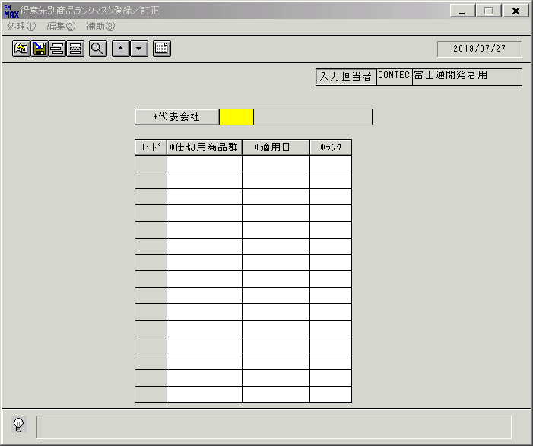
 |  |  | 操作内容 | 「得意先別商品ランクマスタ登録／訂正」ウィンドウを初期表示します。

 |  |  | ２．１．２．[得意先別商品ランクマスタ登録／訂正]ウィンドウ |  |  | 確認日 | 結果
 |  |  | 画面 | 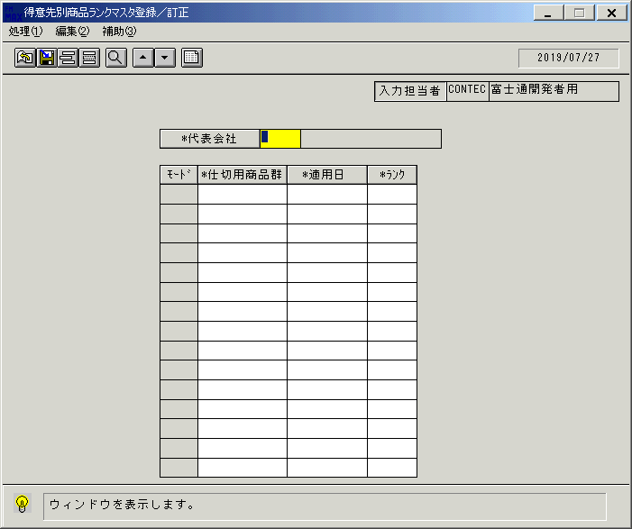
 |  |  | 操作内容 | 「＊代表会社」をクリックします。

 |  |  | ２．１．３．[得意先別商品ランクマスタ登録／訂正]ウィンドウ - [得意先一覧ウィンドウ]ウィンドウ |  |  | 確認日 | 結果
 |  |  | 画面 | 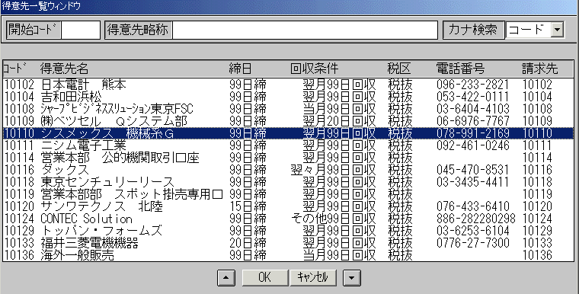
 |  |  | 操作内容 | 上図得意先名を選択し、「OK」をクリックします。

 |  |  | ２．１．４．[得意先別商品ランクマスタ登録／訂正]ウィンドウ |  |  | 確認日 | 結果
 |  |  | 画面 | 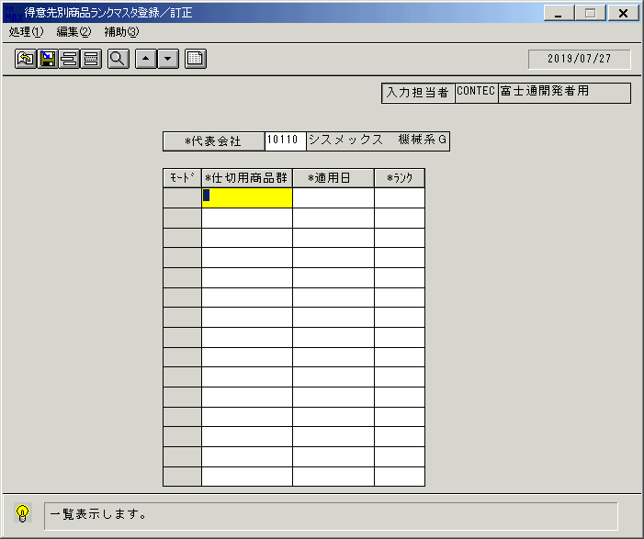
 |  |  | 操作内容 | 一覧表示ボタンをクリックします。

 |  |  | ２．１．５．[得意先別商品ランクマスタ登録／訂正]ウィンドウ |  |  | 確認日 | 結果
 |  |  | 画面 | 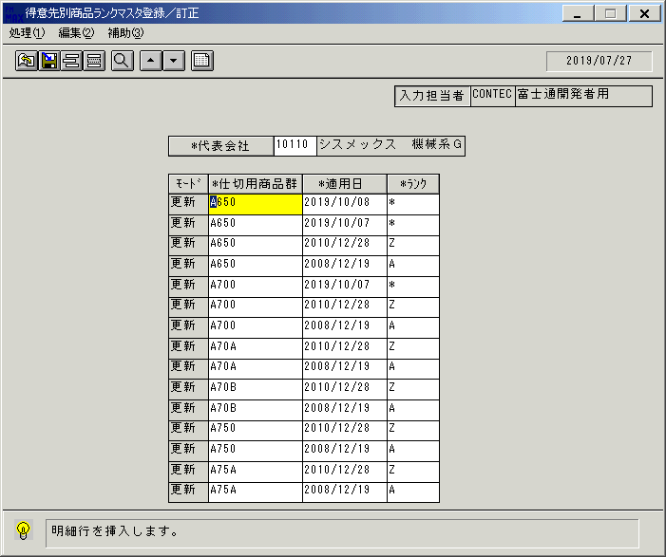
 |  |  | 操作内容 | 明細行挿入ボタンをクリックします。

 |  |  | ２．１．６．[得意先別商品ランクマスタ登録／訂正]ウィンドウ |  |  | 確認日 | 結果
 |  |  | 画面 | 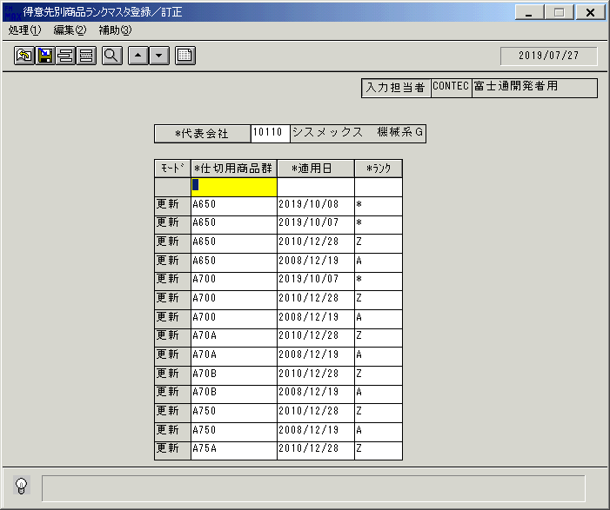
 |  |  | 操作内容 | 「仕切用商品群」をクリックします。

 |  |  | ２．１．７．[デスクトップ]ウィンドウ - [仕切用商品群 ]ウィンドウ |  |  | 確認日 | 結果
 |  |  | 画面 | 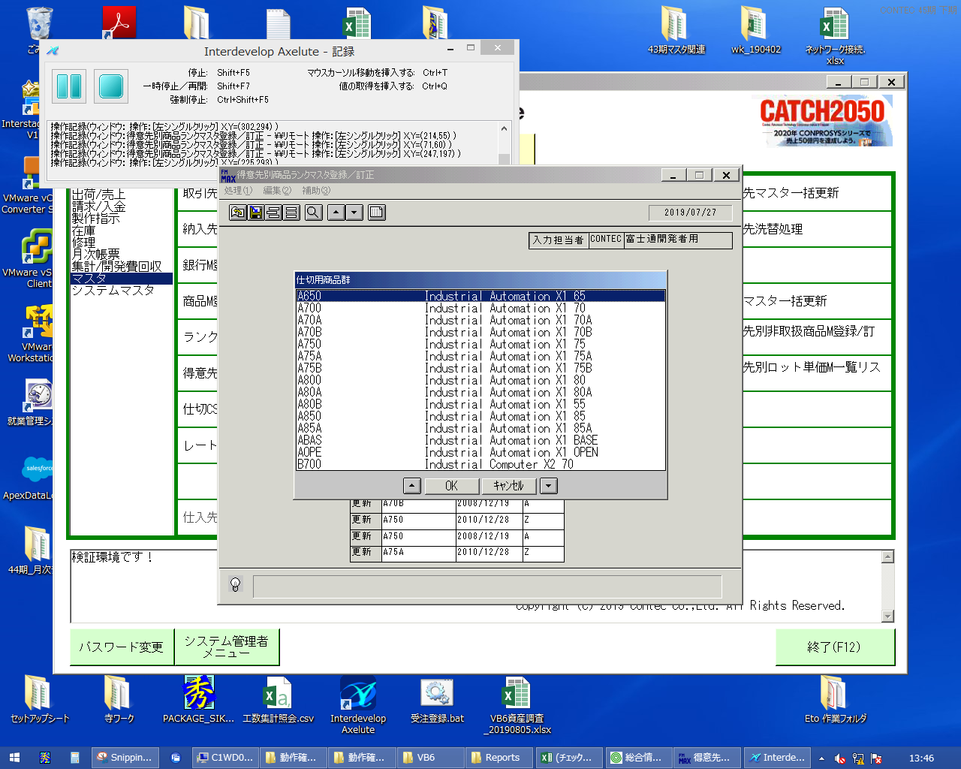
 |  |  | 操作内容 | 商品群を指定して「OK」をクリックします。

 |  |  | ２．１．８．[得意先別商品ランクマスタ登録／訂正]ウィンドウ |  |  | 確認日 | 結果
 |  |  | 画面 | 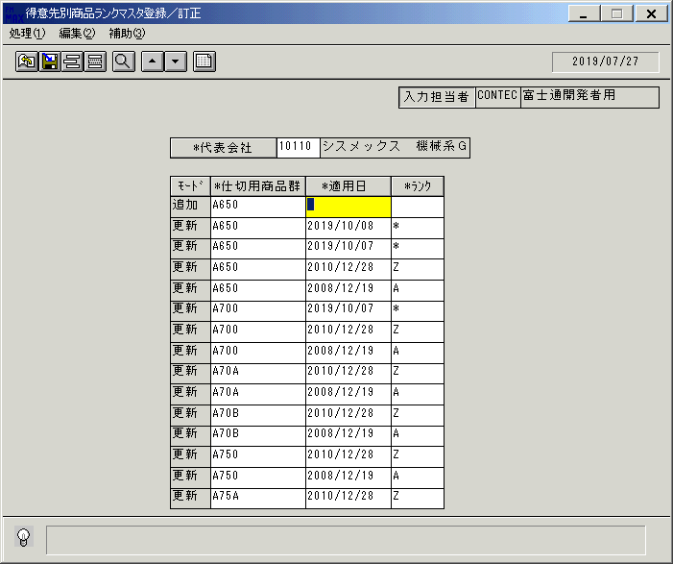
 |  |  | 操作内容 | 「適用日」をクリックします。

 |  |  | ２．１．９．[デスクトップ]ウィンドウ - [ｶﾚﾝﾀﾞｰ]ウィンドウ |  |  | 確認日 | 結果
 |  |  | 画面 | 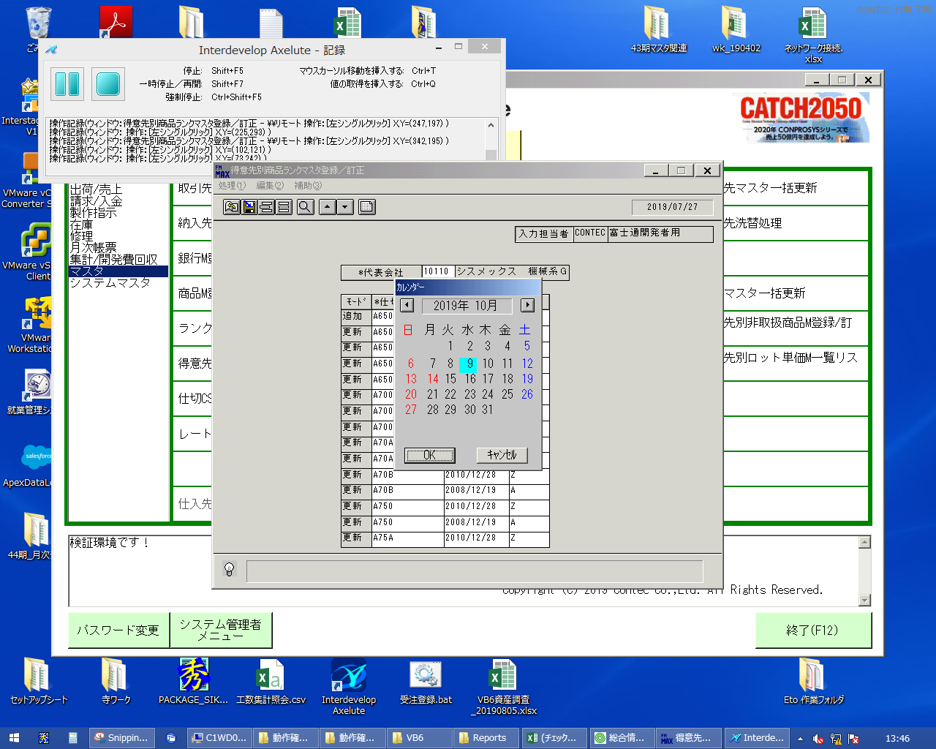
 |  |  | 操作内容 | 日付けを指定して「OK」をクリックします。

 |  |  | ２．１．１０．[得意先別商品ランクマスタ登録／訂正]ウィンドウ |  |  | 確認日 | 結果
 |  |  | 画面 | 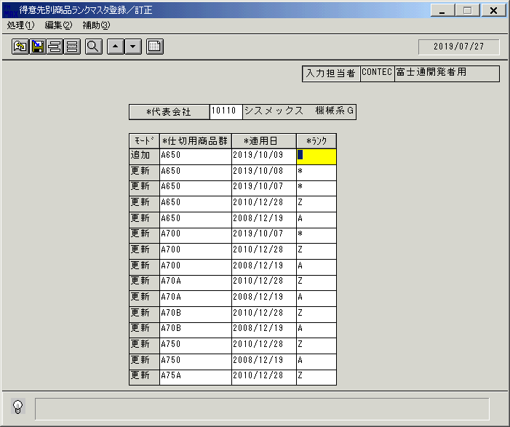
 |  |  | 操作内容 | 「ランク」をクリックします。

 |  |  | ２．１．１１．[デスクトップ]ウィンドウ - [ﾗﾝｸ設定用仕切ﾗﾝｸ ]ウィンドウ |  |  | 確認日 | 結果
 |  |  | 画面 | 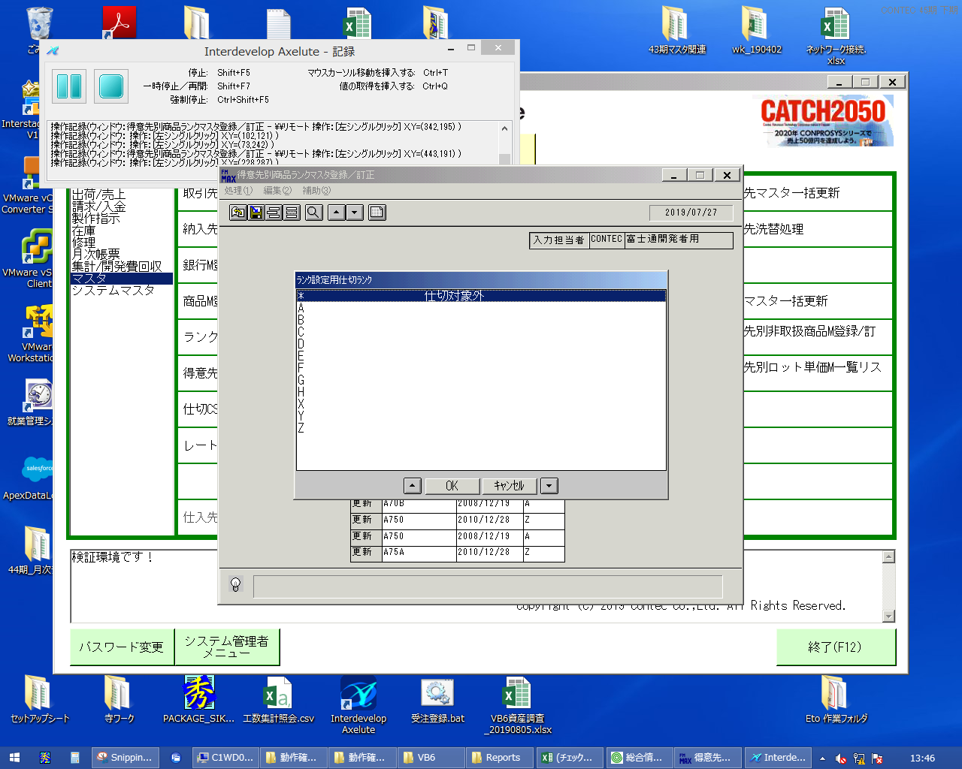
 |  |  | 操作内容 | ランクを指定して「OK」をクリックします。

 |  |  | ２．１．１２．[得意先別商品ランクマスタ登録／訂正]ウィンドウ |  |  | 確認日 | 結果
 |  |  | 画面 | 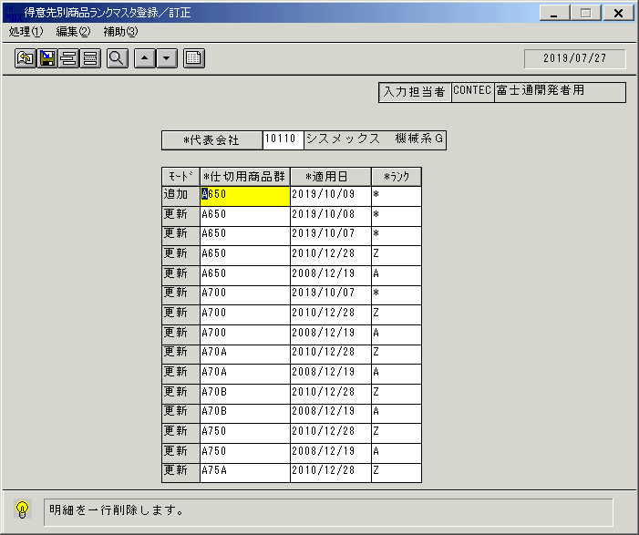
 |  |  | 操作内容 | 追加行にカーソルを合わせ、明細行削除ボタンをクリックします。

 |  |  | ２．１．１３．[得意先別商品ランクマスタ登録／訂正]ウィンドウ |  |  | 確認日 | 結果
 |  |  | 画面 | 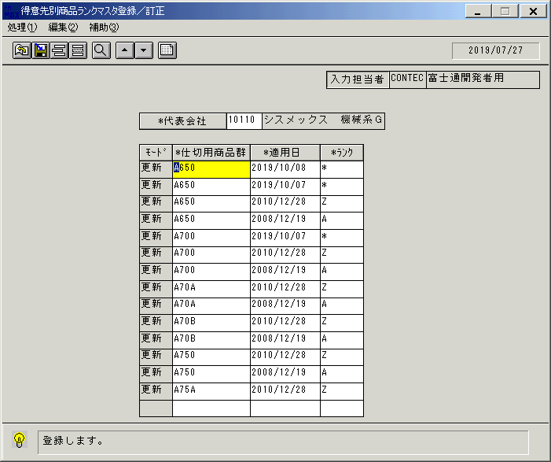
 |  |  | 操作内容 | 明細行追加ボタンをクリックします。

 |  |  | ２．１．１４．[得意先別商品ランクマスタ登録／訂正]ウィンドウ |  |  | 確認日 | 結果
 |  |  | 画面
 |  |  | 操作内容 | 2.1.6～2.1.12と同様に内容を入力します。

 |  |  | ２．１．１５．[得意先別商品ランクマスタ登録／訂正]ウィンドウ |  |  | 確認日 | 結果
 |  |  | 画面 | 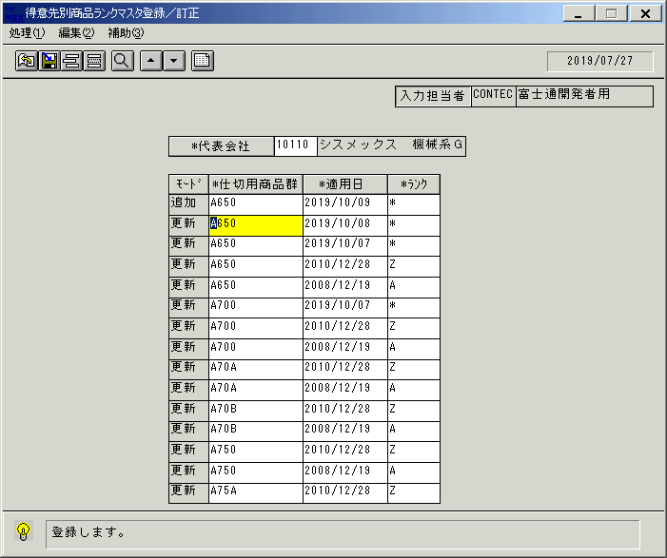
 |  |  | 操作内容 | 登録ボタンをクリックします。

 |  |  | ２．１．１６．[得意先別商品ランクマスタ登録／訂正]ウィンドウ - [得意先別商品ランクマスタ登録／訂正]ウィンドウ |  |  | 確認日 | 結果
 |  |  | 画面 | 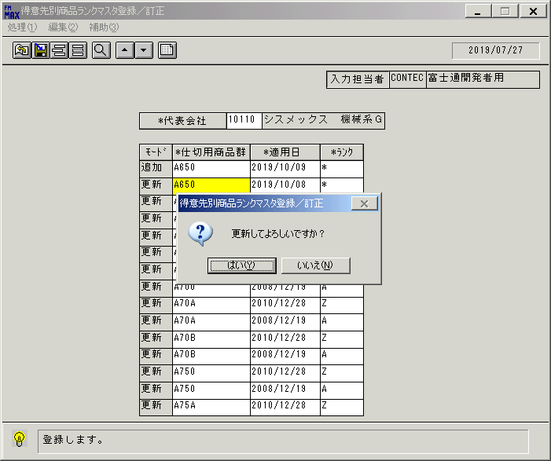
 |  |  | 操作内容 | 「はい」をクリックします。

 |  |  | ２．１．１７．[得意先別商品ランクマスタ登録／訂正]ウィンドウ - [得意先別商品ランクマスタ登録／訂正]ウィンドウ |  |  | 確認日 | 結果
 |  |  | 画面 | 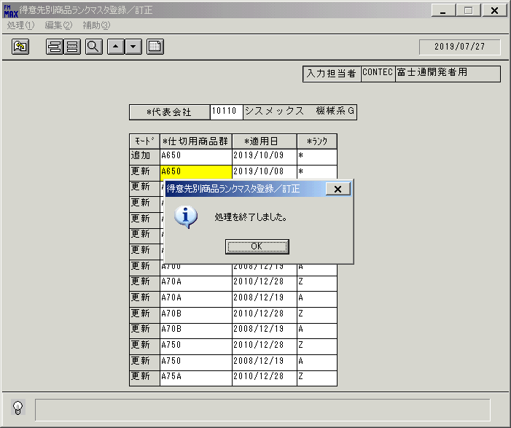
 |  |  | 操作内容 | 「OK」をクリックします。

 |  |  | ２．１．１８．[得意先別商品ランクマスタ登録／訂正]ウィンドウ |  |  | 確認日 | 結果
 |  |  | 画面 | 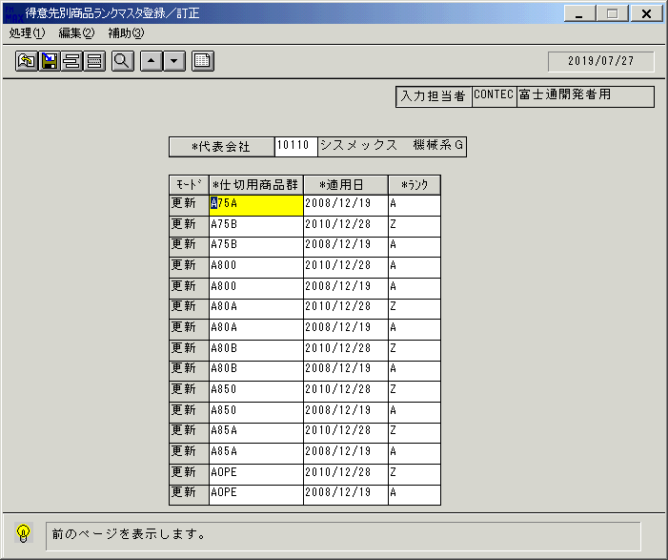
 |  |  | 操作内容 | 操作していた明細の次のページが表示されます。追加した明細行を「▲・▼」ボタンで探します。

 |  |  | ２．１．１９．[得意先別商品ランクマスタ登録／訂正]ウィンドウ |  |  | 確認日 | 結果
 |  |  | 画面 | 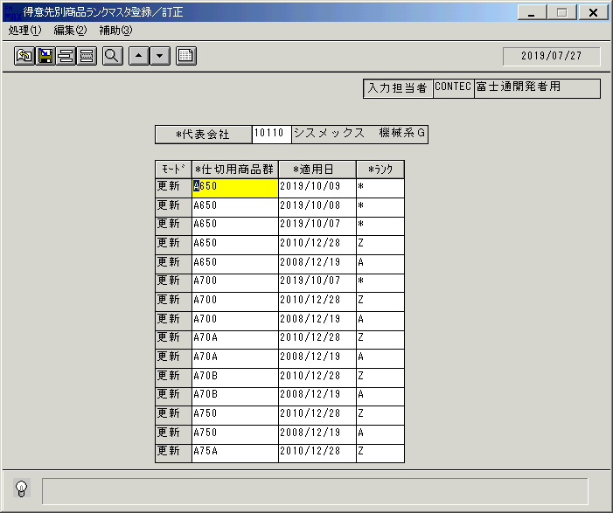
 |  |  | 操作内容 | 追加した明細行にカーソルを合わせて「モード」をクリックし、「更新」から「削除」に変更します。

 |  |  | ２．１．２０．[得意先別商品ランクマスタ登録／訂正]ウィンドウ |  |  | 確認日 | 結果
 |  |  | 画面 | 
 |  |  | 操作内容 | 登録ボタンをクリックします。

 |  |  | ２．１．２１．[得意先別商品ランクマスタ登録／訂正]ウィンドウ - [得意先別商品ランクマスタ登録／訂正]ウィンドウ |  |  | 確認日 | 結果
 |  |  | 画面 | 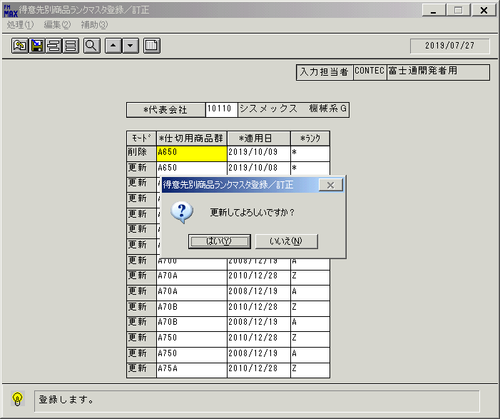
 |  |  | 操作内容 | 「はい」をクリックします。

 |  |  | ２．１．２２．[得意先別商品ランクマスタ登録／訂正]ウィンドウ - [得意先別商品ランクマスタ登録／訂正]ウィンドウ |  |  | 確認日 | 結果
 |  |  | 画面 | 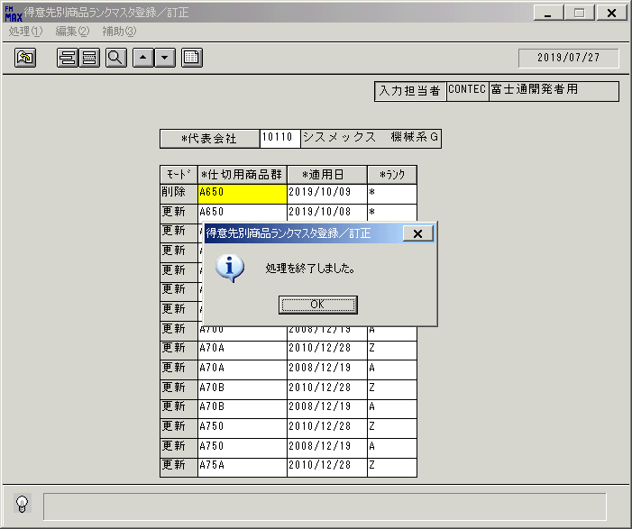
 |  |  | 操作内容 | 「OK」をクリックします。

 |  |  | ２．１．２３．[得意先別商品ランクマスタ登録／訂正]ウィンドウ |  |  | 確認日 | 結果
 |  |  | 画面
 |  |  | 操作内容 | 操作していた明細の次のページが表示されます。追加した明細行を「▲・▼」ボタンで探します。

 |  |  | ２．１．２４．[得意先別商品ランクマスタ登録／訂正]ウィンドウ |  |  | 確認日 | 結果
 |  |  | 画面 | 
 |  |  | 操作内容 | 「モード」が「削除」になっていることを確認します。

